CALCOLO
CALCOLO DEL TEMPO DI EFFLUSSO DA UNA CISTERNA CILINDRICA ORIZZONTALE

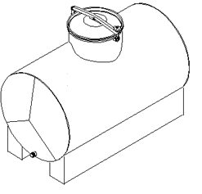

INPUT

DATI CISTERNA:

Diametro |  |  | 0.85 | [m]

lunghezza |  |  | 1.32 | [m] | NEI SETTORI

diametro luce di efflusso |  |  | 0.01 | [m]

posizione del pelo libero rispetto all'apice del serbatoio |  |  | 0.10 | [m]

 |  | apice →

posizione della luce rispetto all'apice del serbatoio |  |  | 0.84 | [m]

TIPO DI LUCE:

 | Luci con tubo addizionale esterno (tubo di Venturi): Cc = 0,82

Affinchè il calcolo sia valido, il diametro della luce di efflusso deve essere
di due ordini di grandezza inferiore al diametro della cisterna (metri-centimetri)

OUTPUT

TEMPO DI EFFLUSSO |  |  | 3990.1 | [s] | 66.5 | [min]

velocità massima: |  |  | 3.8083 | [m/s] | 13.7 | [km/h]

volume cisterna: |  |  | 0.7490 | [m³] | 749.0 | [litri]

volume massa liquida: |  |  | 0.6981 | [m³] | 698.1 | [litri]

volume massa liquida in efflusso: |  |  | 0.6969 | [m³] | 696.9 | [litri]

volume massa liquida in ristagno: |  |  | 0.0013 | [m³] | 1.3 | [litri]

